使い方
このエリアは変更不可（入力規制のリストです）

入力規制
 | ◎
 | ○
 | △
 | ×
 | －

 | アセスメント総括表<簡易版>の使い方

 | A パソコンが使える場合
 |  | （但しエクセル２００７以後のバージョンのみカラースケールが使用可）
 | 1. 「アセスメント総括表」のシートをコピーする
 | 2. コピーした総括表に入力後、印刷
 |  | ・ 入力シート名を適宜変更する
 |  | ・ 避難所等の名称を入力する
 |  | ・ 「避難者等の人数」、「(1)特に口腔衛生に配慮が必要な対象者」は数値を入力する
 |  | ・ 項目(2)～「その他の問題」はリストから選択する
 |  | （入力先のセルを左クリックするとリストボタンが現れるのでそれをクリックするとリストが表示される）
 |  | ・ 「避難者等の人数」～「その他の問題」は入力した値によって、自動的に書式が変更される
 |  | （下図およびシート「アセスメント総括表入力例」参照）
 |  | ・ 必要に応じて備考を入力

 | 3. 新たに表を作成する場合には、再びシート「アセスメント総括表」をコピーして使用する

 | B パソコンが使えない場合
 | 1. あらかじめ印刷していたアセスメント総括表にデータ（数字、文字、記号）を記入する
 | 2. 必要に応じて、データを色分けする

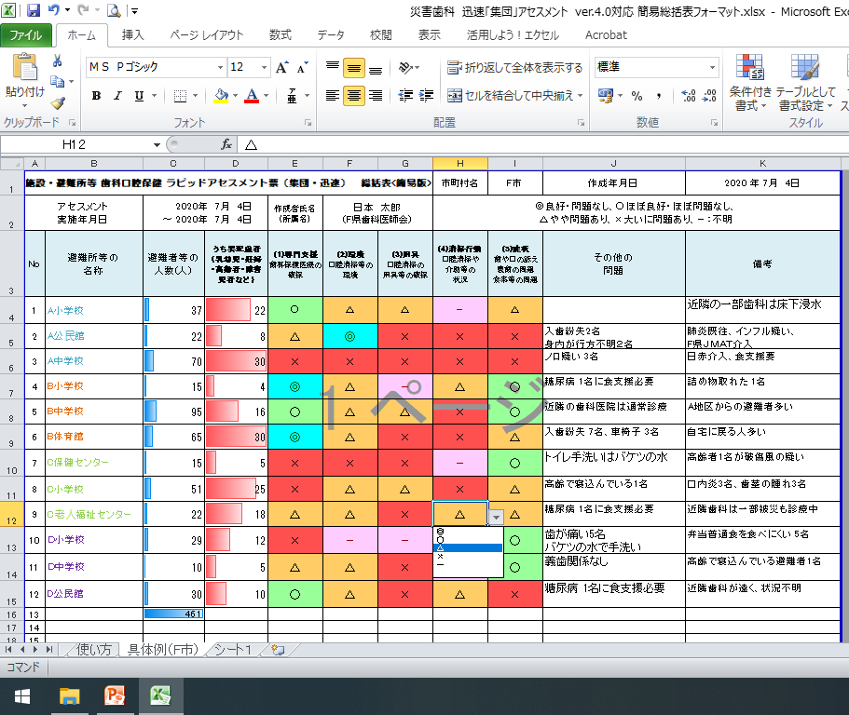

入力した値に応じて自動的に色付けされる

リストから選択して入力する

